EV contagem tempo
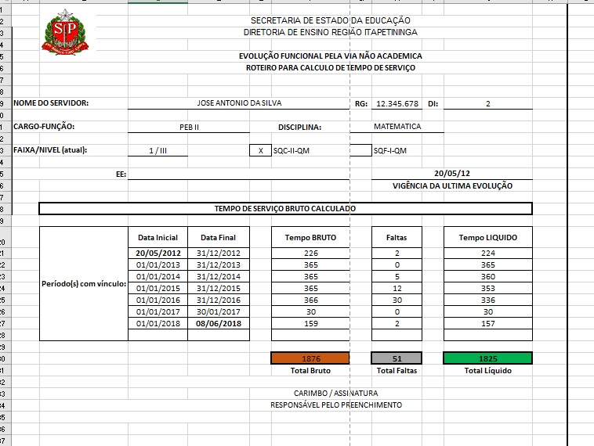
 |  | SECRETARIA DE ESTADO DA EDUCAÇÃO
 |  | DIRETORIA DE ENSINO REGIÃO ITAPETININGA
Exemplo de preenchimento
 |  | EVOLUÇÃO FUNCIONAL PELA VIA NÃO ACADEMICA
 |  | ROTEIRO PARA CALCULO DE TEMPO DE SERVIÇO

NOME DO SERVIDOR: |  |  |  |  |  | RG: |  | DI:

CARGO-FUNÇÃO: |  |  |  | DISCIPLINA:

FAIXA/NIVEL (atual): |  |  |  |  | SQC-II-QM |  | SQF-I-QM

EE:
 |  |  |  |  |  |  | VIGÊNCIA DA ULTIMA EVOLUÇÃO

 | TEMPO DE SERVIÇO BRUTO CALCULADO

 | Período(s) com vínculo: | Data Inicial | Data Final |  | Tempo BRUTO |  | Faltas |  | Tempo LIQUIDO
 |  |  |  |  | -
 |  |  |  |  | -
 |  |  |  |  | -
 |  |  |  |  | -
 |  |  |  |  | -
 |  |  |  |  | -
 |  |  |  |  | -
 |  |  |  |  | -
 |  |  |  |  | -
 |  |  |  |  | -
 |  |  |  |  | -
 |  |  |  |  | -
 |  |  |  |  | -
 |  |  |  |  | -
 |  |  |  |  | -
 |  |  |  |  | -
 |  |  |  |  | -
 |  |  |  |  | -
 |  |  |  |  | -
 |  |  |  |  | -
 |  |  |  |  | -
 |  |  |  |  | -
 |  |  |  |  | -
 |  |  |  |  | -
 |  |  |  |  | -

 |  |  |  |  | 0 |  | 0 |  | 0
 |  |  |  |  | Total Bruto |  | Total Faltas |  | Total Líquido

 |  |  |  | CARIMBO / ASSINATURA
 |  |  |  | RESPONSÁVEL PELO PREENCHIMENTO

